Dashboard
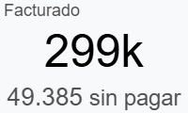
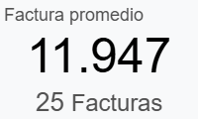
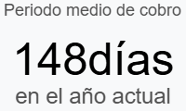

Invoiced by Month

Top Invoices
Referencia | Vendedor | Estado | Cliente |  | Fecha | Importe
25/C/4733 | Giovanna Monestel | Pagado | Banco Promerica S.A. |  | 01/12/2025 | $37,207.50
25/C/4666 | Ian Shaw | Pagado | Telered S.A, Telered S.A |  | 16/05/2025 | $32,500.00
25/C/4707 | Giovanna Monestel | Pagado | BANCO PROMERICA DE COSTA RICA SOCIEDAD ANONIMA |  | 05/09/2025 | $21,165.00
25/C/4704 | Florana Romero | Pagado | Comercial City Fresko, S. de R.L. de C.V. |  | 27/08/2025 | $18,531.00
25/C/4674 | Florana Romero | Pagado | Diblo Corporativo |  | 03/06/2025 | $17,500.00
25/C/4668 | Florana Romero | Pagado | Diblo Corporativo |  | 13/01/2025 | $17,500.00
25/C/4738 | Ian Shaw | Sin pagar | BICSA - Banco Internacional de Costa Rica S.A |  | 15/12/2025 | $15,215.00
25/C/4732 | Florana Romero | Sin pagar | BANCO CENTROAMERICANO DE INTEGRACIÓN ECONÓMICA (BCIE) |  | 25/11/2025 | $15,000.00
25/C/4701 | Florana Romero | Pagado | BANCO CENTROAMERICANO DE INTEGRACIÓN ECONÓMICA (BCIE) |  | 18/08/2025 | $15,000.00
25/C/4640 | Ian Shaw | Pagado | Motta Internacional, S.A., Motta Internacional, S.A. |  | 03/03/2025 | $14,700.00

Top Countries |  |  |  | Top Categories
País | Importe | Proporción |  | Mejores categorías | Importe | Proporción
Panamá | 71,953 | 26% |  | CS | 299,753 | 100%
México | 62,925 | 23%
Honduras | 40,900 | 15%
Guatemala | 37,208 | 13%
Costa Rica | 32,340 | 12%
Bolivia | 14,627 | 5%
Nicaragua | 13,500 | 5%
Chile | 3,000 | 1%

Top Products |  |  |  | Top Salespeople
Producto | Importe | Proporción |  | Vendedor | Importe | Proporción
[CS-RENOVACIÓN] CS | 265,343 | 89% |  | Florana Romero | 128,888 | 43%
[CS-PY] CS | 29,641 | 10% |  | Ian Shaw | 71,953 | 24%
[CS-NEW] CS | 4,770 | 2% |  | Giovanna Monestel | 69,273 | 23%
 |  |  |  | Leonardo Altuve | 29,641 | 10%

